285
then | Screen |  | Priority | Issue | API | Envidence | Time Fix | Status | Result test | Result test_ Product | Comment
1 | Home |  | High | Lỗi các bài học hiển thị nội dung tiếng việt => Xảy ra nhiều chứ không phải hiếm gặp | { "status": 200, "message": "Lấy dữ liệu bài học thành công!", "data": { "title": "Hello, lYle", "description": "Tiếp tục học để đàm phán giỏi nhé?", "lesson_progress": { "title_lesson_stage": "Giao tiếp nhóm", "title_lesson_topic": "Thảo luận kế hoạch sản xuất may mặc", "communicate_topic_id": 18640, "thumbnail": "https://smedia.stepup.edu.vn/truclv_ai_output/TC2025_thumbnail_scenario_employee-colleague_manufacturing_office-workplace_00001_.png", "summary_lesson": 9, "summary_lesson_completed": 0, "current_lesson": { "description": "HỌC NÓI CÂU", "icon": "https://smedia.stepup.edu.vn/web_mvp/thecoach/thumb/chunking.png", "name": "Bạn có ý kiến gì về quy trình làm việc hiện tại?", "type": "LEARN", "lesson_id": 159769, "has_outline": true, "lesson_order": 1, "lesson_completed": false, "is_pro": false, "user_id": null }, "communicate_lesson_data": [ { "description": "HỌC NÓI CÂU", "icon": "https://smedia.stepup.edu.vn/web_mvp/thecoach/thumb/chunking.png", "name": "Bạn có ý kiến gì về quy trình làm việc hiện tại?", "type": "LEARN", "lesson_id": 159769, "has_outline": true, "lesson_order": 1, "lesson_completed": false, "is_pro": false, "user_id": null }, { "description": "HỌC NÓI CÂU", "icon": "https://smedia.stepup.edu.vn/web_mvp/thecoach/thumb/chunking.png", "name": "Bạn nghĩ cách phân chia công việc có hợp lý không?", "type": "LEARN", "lesson_id": 159770, "has_outline": true, "lesson_order": 2, "lesson_completed": false, "is_pro": false, "user_id": null }, { "description": "THỰC HÀNH VÀ NHẬP VAI", "icon": "https://smedia.stepup.edu.vn/web_mvp/thecoach/thumb/onion | 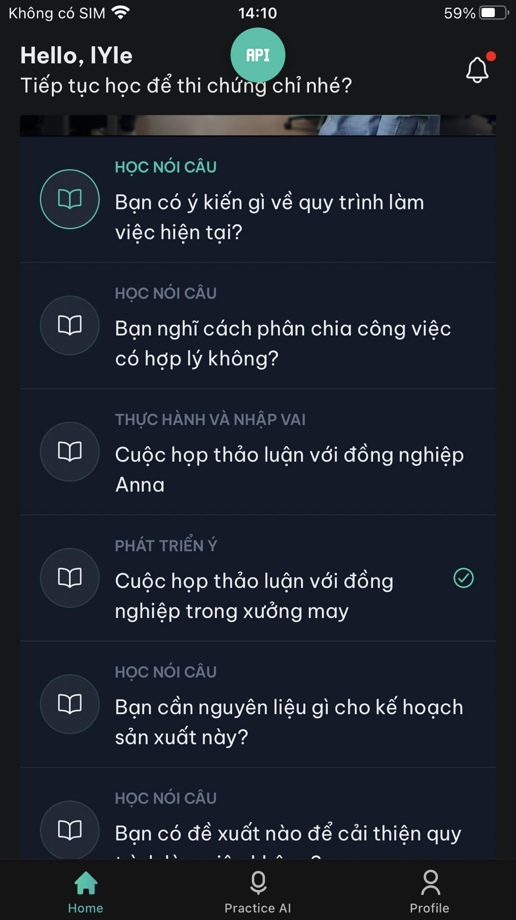 | "update must in English - for Prompt gen Question" --- | Done fix | Pass | Fail | 2/4 máy vẫn bị lỗi này
2 | Học cụm |  | Ctitical | Lỗi thi thoảng gen ra 9, 10,17/18 bài > Hiện tại không biết có update gì không nhưng mà thấy 3 acc đang test bài nào cũng gen ra 9,10 bài | { "status": 200, "message": "Lấy dữ liệu bài học thành công!", "data": { "lesson_id": 158869, "lesson_turn_play": 1, "lesson_details": [ { "type": "LEARNING_MEANING", "data": { "answers": [ { "text": "I believe __ is effective.", "description": "", "is_true_answer": true }, { "text": "I believe __ is important.", "description": "<r>I believe _ is important.</r> mang nghĩa là 'Tôi tin rằng _ là quan trọng.' nên sai nghĩa so với yêu cầu của đề bài.", "is_true_answer": false }, { "text": "I believe __ is necessary.", "description": "<r>I believe _ is necessary.</r> mang nghĩa là 'Tôi tin rằng _ là cần thiết.' nên sai nghĩa so với yêu cầu của đề bài.", "is_true_answer": false } ], "sentence": "Tôi tin rằng __ là hiệu quả.", "description": "Hãy dịch cụm in đậm" }, "lesson_detail_id": "lesson_detail_619_lesson_158869", "learn_type": null, "lesson_detail_group": "LEARN_STRUCTURE" }, { "type": "LEARNING_CARD", "data": { "ipa": "/aɪ bɪˈliːv __ ɪz ɪˈfɛktɪv/", "description": "Hãy nói cụm sau", "intro_audio": "https://smedia.stepup.edu.vn/thecoach/loidan_hayngheminhnoivadoclai.mp3", "sentence_en": "I believe __ is effective.", "sentence_vi": "Tôi tin rằng __ là hiệu quả.", "sentence_audio": "https://smedia.stepup.edu.vn/web_mvp/thecoach/audio_TC2025/learning_card/i_believe_is_effective_20250528_044058_ebu30b.mp3" }, "lesson_detail_id": "lesson_detail_806_lesson_158869", "learn_type": null, "lesson_detail_group": "LEARN_STRUCTURE" }, { "type": "LEARNING_CARD", "data": { "ipa": "/ˈsoʊʃəl ˈmiːdiə ˈmɑrkɪtɪŋ/", "d |  |  | Done fix | Fail | Pass | oke(+6)
3 | Onion | PTY | High | Lỗi end hội thoại ngay khi user reply là [No] |  |  |  | Done fix | Pass | Pass
4 |  | PTY | High | Lời thoại bắt đầu không hợp lí. Giu nguyên giống The Coach ở câu mở đầu :[Hello there! I can help you expand your answer to increase your fluency. Let's..] |  | 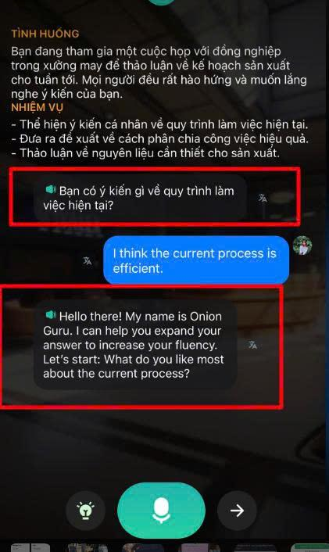 |  | Done fix | Pass | Pass
5 |  | PTY | Suggest, High | End luồng khi user đọc 2,3 lần mà vẫn không đúng. Case này ảnh hưởng UX, trước The Coach cũng sửa promt cho cái này |  |  | ??? Case này là sao nhỉ, tui đọc không hiểu
6 | Home | Tên bài Onion, Onion Mini, PTY | High | - tên Onion, Onion Mini đã khác nhau (ảnh gửi kèm) - PTY tên bị trùng - em đang check lại với bên Backend |  | 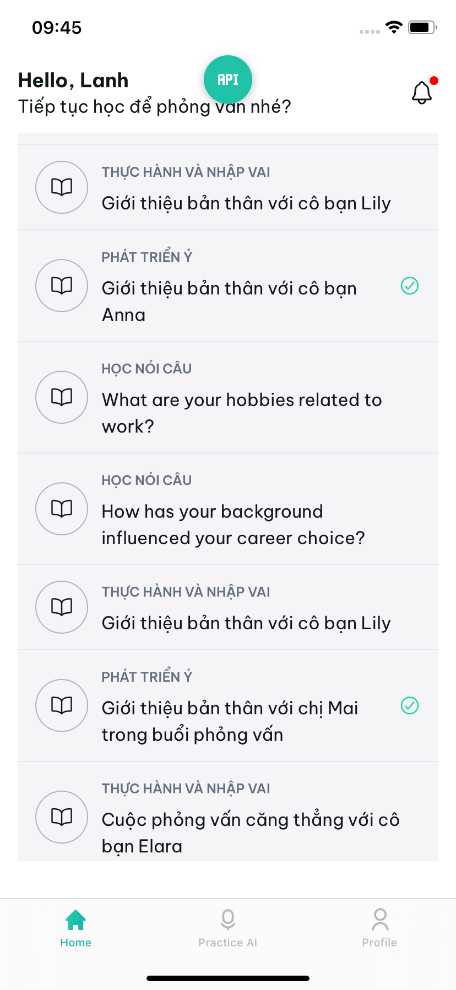 |  | Done fix | Fail |  |  | Cường - 05/06/2025 - Tên bài học PTY sẽ là câu hỏi - Tên các bài Onion và Onion Mini đã được cập nhật, mn check nhen ạ
7 | Pratise AI | List bài học onion | Normal | Hình ảnh AI gen chưa giống PRD |  | 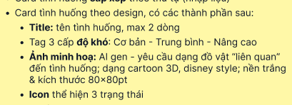 | Tối 3/6 chạy hàng loạt --- đang đợi card server để gen - tầm mấy tuần nưã mới có | Fix later
8 | Onion Mini |  | Normal | Lỗi hiển thị câu hỏi đầ tiên là tiếng việt |  | 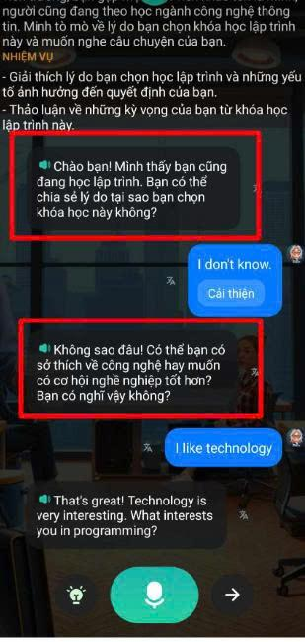 | Thêm english vào "bot_start_message" --- 15h chiều 3/6 | Done fix | Pass
9 | PTY |  | Normal | Lỗi hiển thị phần trăm của bài PTY (lúc lỗi lúc không) |  | 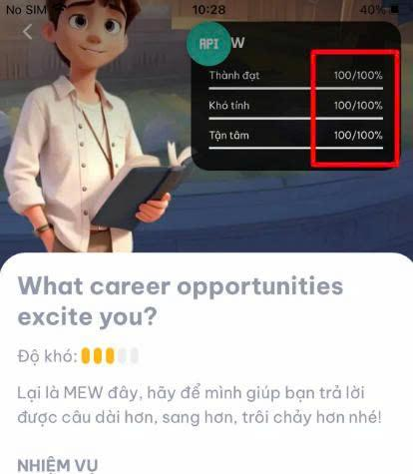 | Sửa logic : 100/100 thành 100 -- 15h chiều 3/6 ==== Đẩy 5h30 sáng 5/6 trên Dev | Done fix | Fail |  | Sáng m4/6 test vẫn lỗi | Tớ đẩy lại vào 5/6 rùi nha
10 | Home | Onion Mini | Normal | Lỗi hiển thị tên bài học là tiếng việt |  | 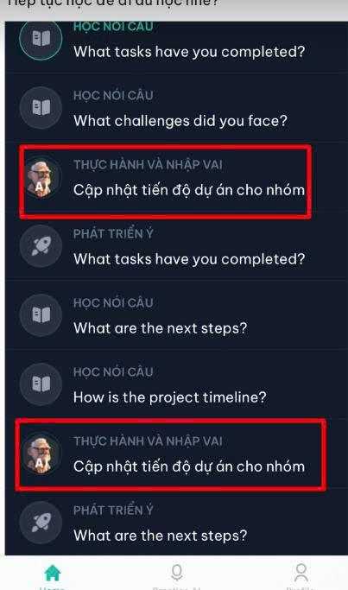 | Cái này là tính năng mà: - Học thuật thiết kế là tên bài Onion và Onion Mini để tiếng việt | Not fix

